2_1
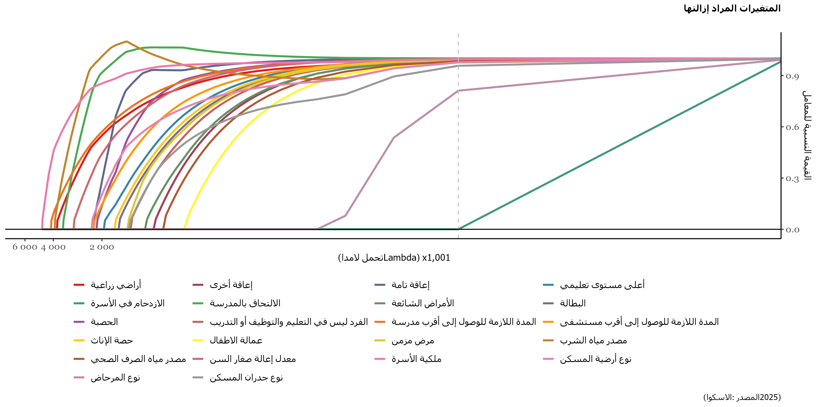
Variable | فسر الاختلاف بنسبة أكثر من 80٪ | فسر الاختلاف بنسبة أكثر من 90٪ | فسر الاختلاف بنسبة أكثر من 95٪ | اختلاف بسيط
أراضي زراعية | 0.062680854674
إعاقة أخرى |  |  | 0.015422035336
إعاقة تامة |  |  | 0.01469607811
أعلى مستوى تعليمي | 0.047709169914
الازدحام في الأسرة |  |  |  | 3.9761481686E-06
الالتحاق بالمدرسة |  | 0.042719441361
الأمراض الشائعة |  |  |  | 0.013972930589
البطالة | 0.13069232652
الحصبة |  | 0.02057647067
الفرد ليس في التعليم والتوظيف أو التدريب | 0.045621503501
المدة اللازمة للوصول إلى أقرب مدرسة | 0.15880258939
المدة اللازمة للوصول إلى أقرب مستشفى |  | 0.039053949991
حصة الإناث | 0.13205460003
عمالة الاطفال |  |  | 0.016898749831
مرض مزمن |  |  |  | 0.01421747116
مصدر مياه الشرب |  |  |  | 0.0081656020736
مصدر مياه الصرف الصحي |  | 0.017299929996
معدل إعالة صغار السن | 0.14522765249
ملكية الأسرة | 0.057042679447
نوع أرضية المسكن |  |  |  | 0.0097409600708
نوع المرحاض |  |  |  | 0.0020277824149
نوع جدران المسكن |  |  |  | 0.0053732462974

2_2
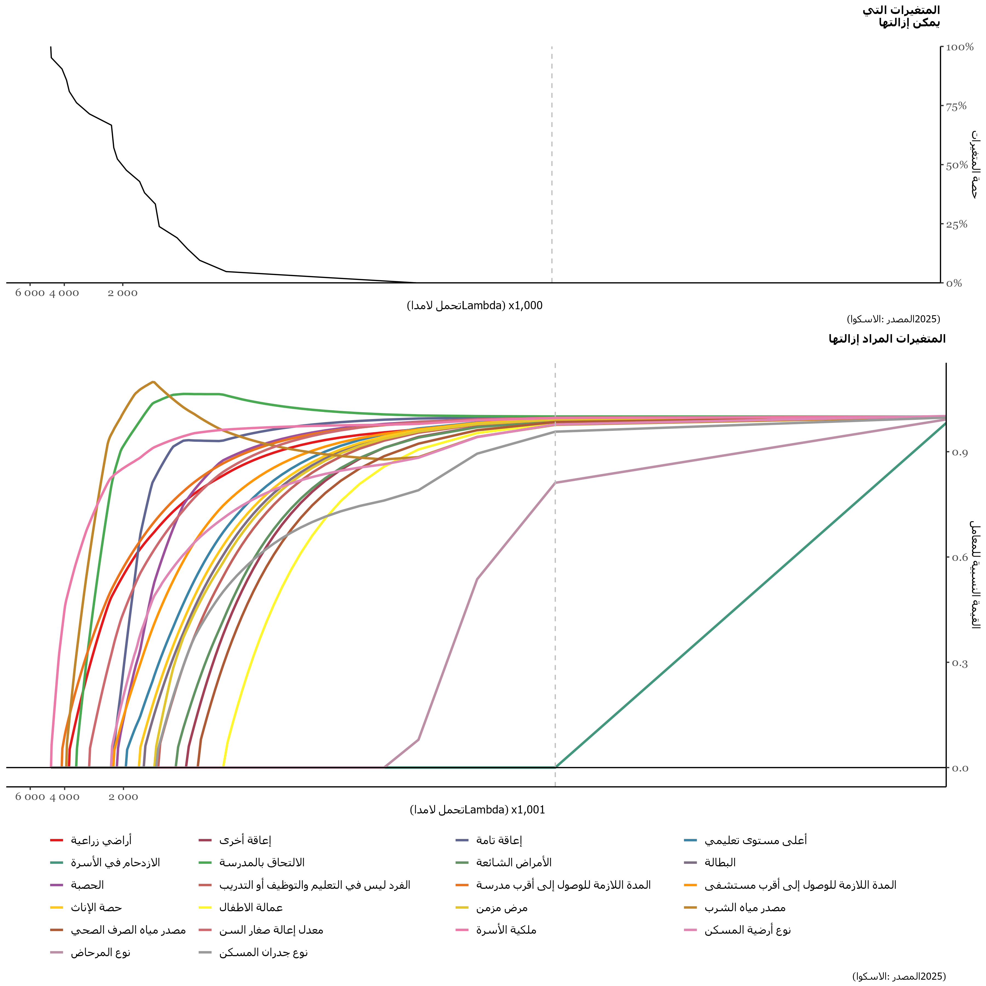
Variable | Lambda
ملكية الأسرة | 4.6968181978
المدة اللازمة للوصول إلى أقرب مدرسة | 4.1406306796
مصدر مياه الشرب | 3.9243355336
أراضي زراعية | 3.8007383074
الالتحاق بالمدرسة | 3.4917452417
معدل إعالة صغار السن | 2.9973563366
نوع أرضية المسكن | 2.3175715922
إعاقة تامة | 2.255772979
المدة اللازمة للوصول إلى أقرب مستشفى | 2.255772979
الحصبة | 2.1630750593
أعلى مستوى تعليمي | 1.9467799134
حصة الإناث | 1.6686861543
البطالة | 1.5759882346
مرض مزمن | 1.3905923952
نوع جدران المسكن | 1.3596930886
الفرد ليس في التعليم والتوظيف أو التدريب | 1.3287937821
الأمراض الشائعة | 1.0815993295
إعاقة أخرى | 0.95800210325
مصدر مياه الصرف الصحي | 0.83440487699
عمالة الاطفال | 0.61810973103
نوع المرحاض | 0.092821519397
الازدحام في الأسرة | 0.012359969826

